Sheet1
محاسبه پارامترهای مفاصل پلاستیک P-M3-M2 برای ستونهای باکس بر طبق جدول 5-3 نشریه 360 |  |  |  |  |  |  | رنگ سلول های اعداد ورودی ↓ | پارامترهای مدل سازی |  |  | معیارهای پذیرش-زاویه چرخش خمیری
 |  |  |  |  |  |  | (رنگ) | زاویه چرخش خمیری rad |  | تنش پسماند | کلیه اعضا
D (mm) | t | Fye (Mpa) | b/t | 0.65*√(E/Fye) | 1.12*√(E/Fye) | 1.4*√(E/Fye) | نتیجه کنترل ابعاد بال | a | b | c | IO | LS | CP
200 | 18 | 259 | 9.1111111111 | 18.063 | 31.123 | 38.904 | b/t < 0.65*√(E/Fye) | 7.26 θy | 11.22 θy | 0.2 | 0.25 θy | 9.24 θy | 11.22 θy
P/Pcl |  |  |  |  |  |  | رفتار تیر, تغییر شکل کنترل است | ------- | ------- | ------- | ------- | ------- | -------
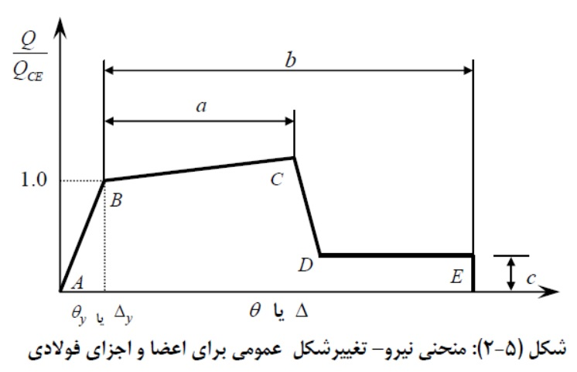
0.2
 |  |  |  |  |  |  | 1-1.7*(P/Pcl) | M/My ( C ) - 3%
 |  |  |  |  |  |  | 0.66 | 1.2178
 |  |  |  |  |  |  | تهیه کننده : مهندس انوش فقیهی

------- | #VALUE! | θy
------- | #VALUE!
------- | #VALUE!
------- | #VALUE!

